关系图
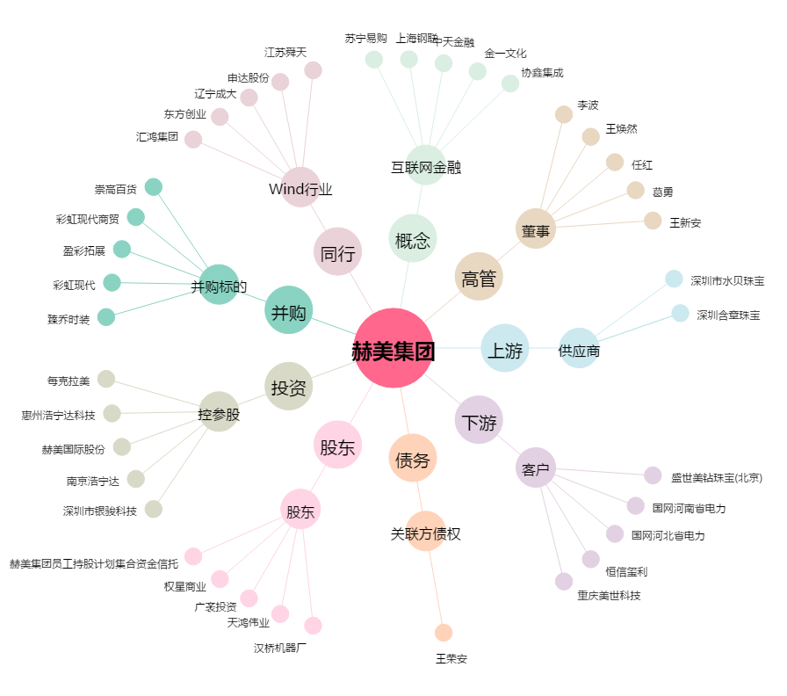
赫美集团[002356.SZ] - 关系概览图

